LAPTOS
COMPUTADORES PORTATILES
FOTO | PRECIO (COLP) | TIPO | MARCA | REFERENCIA | TAMAÑO PANTALLA (Pulg) | GRAFICOS | PESO (kg) | DIMENSIONES (cm) | COLOR | SISTEMA OPERATIVO |  | DISCO DURO |  | PROCESADOR |  |  | MEMORIA RAM | CANTIDAD DE PUERTOS |  | BATERIA | FUNCIONALIDADES_VARIAS
 |  |  |  |  |  |  |  |  |  | Tipo | Version | Capacidad (GB) | Tipo | Marca | Referencia | Velocidad | Capacidad (GB) | USB | HDMI
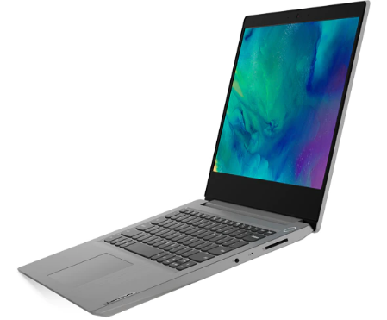 | $ 1,656,650.00 | Computador Portátil | Lenovo | NB IP S145-14IIL | 14" | Opcional | 1.5 | anch x prof x alt 32.71 x 24.1 x 1.99 | Gris platino Azul abismo Rojo cereza | Windows | 10 | 128 | SSD | Intel | Core i3 | 2.1 GHz_2C_MB 10 th generacion | 8 | 3 | 1 | 2CELL_35WH_INTERNAL. Duración hasta 7.5 horas. | Cámara WEB integrada. Lector de tarjeta micro SD Puerto EthernetNO Teclado numérico Dos altavoces Dolby Audio
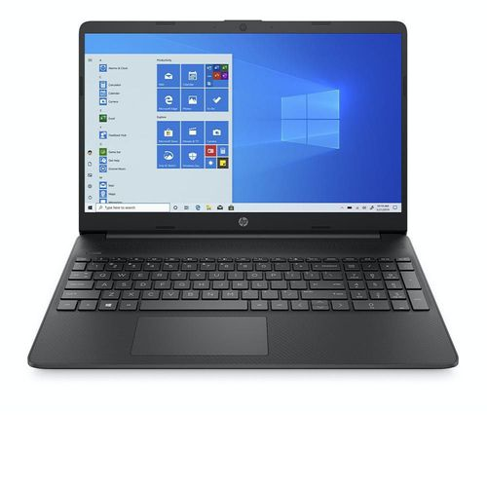 | $ 1,799,400.00 | Computador Portátil | HP | 15-ef1017la | Tamaño: 15.6" Pantalla HD 1366 x 768 con microbordes, BrightView, 220 nits, 45 % de NTSC Pantalla NO Táctil Brillo 220 nits | Integrada Gráficos AMD Radeon | 1.69 | anch x prof x alt 35.85 x 24.2 x 1.79 | Negro | Windows | 10 Home 64 | 256 | Unidad de estado sólido PCIe® NVMe™ M.2 | AMD | Ryzen 5 4500U | 2.3 GHz, velocidad de ráfaga máxima de hasta 4.0 GHz, 8 MB de caché L3 y 6 núcleos | 4 | 3, así: 1 Super Speed Tipo C 5 Gb/seg 2 Super Speed Tipo A 5 Gb/seg | 1 de 1.4b | Iones de litio de 3 celdas y 41 Wh Duración hasta 10 horas. Admite carga rápida de la batería: aproximadamente un 50 % en 45 minutos | Cámara web con micrófono digital integrado. Teclado tipo isla de tamaño completo, en negro azabache, Teclado numérico. Dos altavoces. 1 lector de tarjetas SD multiformato. HP Imagepad compatible con la función multitáctil. Soporte para mousepad de precisión. 1 pin de CA inteligente. 1 combinación de auriculares y micrófono. Conectividad inalámbrica Wi-Fi y Bluetooth 4.2 Certificación Energy Star y Registro EPEAT Silver. Software incluido McAfee LiveSafe y Netflix preinstalado. 1 año de garantía limitada de hardware con soporte técnico telefónico gratuito
FOTO | PRECIO (COLP) | TIPO | MARCA | REFERENCIA | TAMAÑO PANTALLA (Pulg) | GRAFICOS | PESO (kg) | DIMENSIONES (cm) | COLOR | SISTEMA OPERATIVO |  | DISCO DURO |  | PROCESADOR |  |  | MEMORIA RAM | CANTIDAD DE PUERTOS |  | BATERIA | FUNCIONALIDADES_VARIAS
 |  |  |  |  |  |  |  |  |  | Tipo | Version | Capacidad (GB) | Tipo | Marca | Referencia | Velocidad | Capacidad (GB) | USB | HDMI
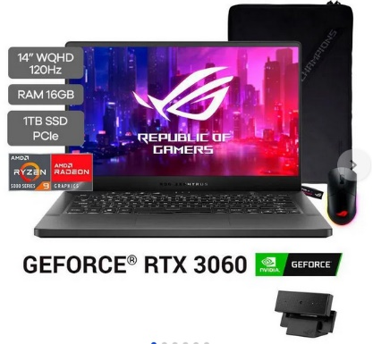 | $ 8.969.310 | Computador Portátil | ASUS ROG Zephyrus G14 | ASUS ROG Zephyrus G14 | 14" | RTX3060 | 1.6 Kg | 12.8 x 8.7 x 0.7 pulgadas | Negro | Windows | Windows 10 Home | 1 TB SSD | SSD | AMD | AMD Ryzen™ 9 5900HS | 3.1 GHz (16M Cache up to 4.5 GHz) | 16 GB | 4 | 1 | 76WHrs, 4S1P, 4-cell Li-ion | ø6.0, 180W AC Adapter, Output: 20V DC, 9A, 180W, Input: 100~240V AC, 50/60Hz universal
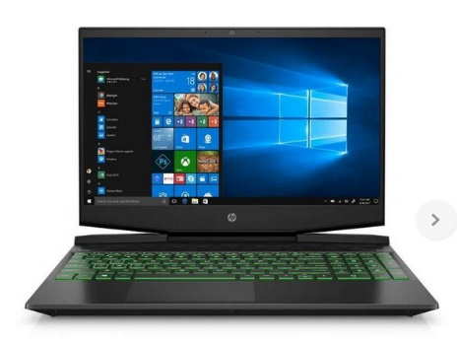 | $ 3.470.940 | Computador Portátil | HP | HP Pavilion Gaming 15.6 | 15.6" | GTX1650Ti | 2,23 kg | 36 cm (ancho) x 25,6 cm (prof.) x 2,34(alt) | NEGRO | Windows | W10 SLEM | 512GB | SSD | Intel | Intel Core i5-10300H | (frecuencia base de 2,5 GHz, hasta 4,5 GHz con tecnología Intel® Turbo Boost, 8 MB de caché L3 y 4 núcleos) | 8 GB | 3 | 1 | Polímero de iones de litio, de 3 celdas y 52,5 Wh | 1 SuperSpeed USB Type-C® 10Gbps signaling rate (USB Power Delivery, DisplayPort™ 1.4, HP Sleep and Charge); 1 SuperSpeed
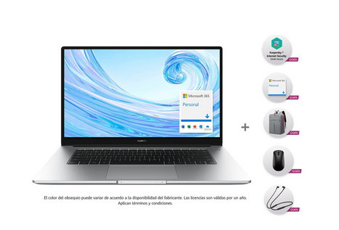 | $ 3,699,900 | Computador Portátil | HUAWEI | HUAWEI MateBook D 15 | 15" | Intel Iris Xe Graphics | 1.56 kg | 37.5 CM X 22.9 CM X 1.69 CM | Gris | Windows | Windows 10 Home Edition | 512GB | SSD | Intel | Intel® Core™ i5-1135G7 | 2.40 GHz - 4.20 GHz | 16GB | 3 | 1 | Batería Recargable Interna | Bluetooth, Conexión con cable, NFC, USB, WIFI

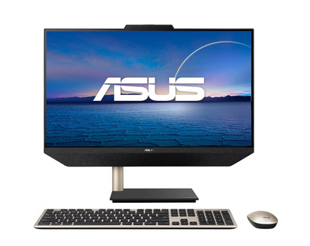 | $ 3,849,000 | Computador de Escritorio | ASUS | All in One ASUS Zen AIO | 24" | N/A | 7 Kg | N/A | NEGRO | Windows | Windows 10 Home | 512GB | SSD | AMD | Ryzen 7 | 1.8 GHz (8M Cache, up to 4.3GHz, 8 Cores) | 16GB | 4 | 2 | Energía Eléctrica | N/A
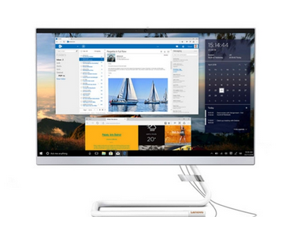 | $ 3,499,000 | Computador de Escritorio | LENOVO | All In One LENOVO | 23.8" | N/A | 6.5 Kg | N/A | BLANCO | Windows | Windows 10 Home | 1TB + 258 GB | Disco Hibrido (HDD + SDD) | Intel | Intel Core I5 | 12T, 2.0 / 3.6GHz, 12MB | 8 GB | 4 | 1 | Energía Electrica | N/A

TABLES
FOTO | PRECIO (COLP) | TIPO | MARCA | REFERENCIA | TAMAÑO PANTALLA (Pulg) | GRAFICOS | PESO (kg) | DIMENSIONES (cm) | COLOR | SISTEMA OPERATIVO |  | MEMORIA INTERNA |  | PROCESADOR |  |  | MEMORIA RAM | CANTIDAD DE PUERTOS |  | BATERIA | FUNCIONALIDADES_VARIAS
 |  |  |  |  |  |  |  |  |  | Tipo | Version | Capacidad (GB) | Tipo | Marca | Referencia | Velocidad | Capacidad (GB) | USB | HDMI
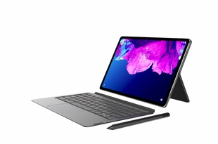 | $ 1,649,000.00 | Tablet | Lenovo | P11 | 11 |  |  |  | GRIS | Android | 10 | 128 |  | Qualcomm |  | 8C, 8x Kryo 260 a 2.0 Ghz | 6 | Puerto USB Tipo C |  |  | Resolución 2k para imágenes nitidas y realistas. 4 Altavoces sincronizados con Dolby Admos Teclado y lapiz Camara frontal 8 Mpx, camara Posterior 13 Mpx Duración bateria 12 horas
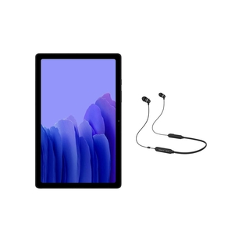 | $ 797,000.00 | Tablet | Samsung | SM-T500NZAECOO | 10.4 |  |  |  | GRIS | Android | Android | 64 |  | Qualcomm | Snapdragon 662 | 4.2 Ghz, 4:1.8 Ghz | 3 | USB 2.0 |  |  | Conexión WiFi y Sistema Auto Hotspot. Quick Share paracompartir documentos. Sonido Dolby Atmos que se escucha desde 4 altavoces. Resolucióndepantalla 2000 x 1200 (WUXGA+). Conexión adatos WiFi Conectividad Bluetooth, WiFi
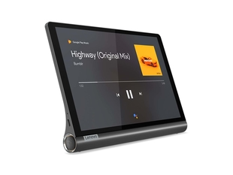 | $ 798,000.00 | Tablet | Lenovo | Yoga Smart | 10 |  |  |  | NEGRO | Android | 9 | 64 |  | Qualcomm | Snapdragon 8-Core 439 | 2.0 Hgz | 4 | USB Tipo C |  |  | Resolución Full HD. Cuerpo en aluminio, ligero y elegante. Family Fiends, seguridad al navegar. Camara Frontal de 5 Mpx Camara posterior de 8 Mpx
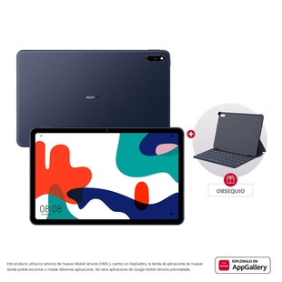 | $ 1,399,000.00 | Tablet | Huawei | Matepad | 10.4 |  | 0.460 |  | GRIS | Android | 10.0 | 128 |  | Huawei Hisilicion | KIRIN 820 | 2.36 Ghz | 4 | USB Tipo C |  |  | Display IPS para colores mas reales. Disfruta lo último en conexión WiFi Resolución pantalla 2000 X 1200 Camara frontal de 8 Mpx Camara posterior de 8 Mpx Garantia de 12 Meses
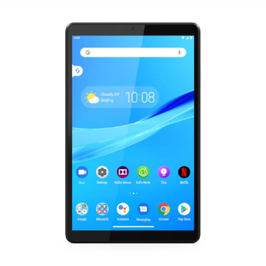 | $ 429,000.00 | Tablet | LENOVO | Smart TabM8 | 8 |  |  |  | GRIS | Android | 9 | 32 |  | MediaTek | Helio A22 | 2.0 Ghz | 2 | Puerto USB |  | 5000 mAh, mayor tiempo de uso | Google Assistant, manejo asistido a sus tareas. Family Friends, seguridad al navegar. GPS+GLONASS, mayorprecisión en ubicación. Dobly Atmos, sonido mas nitido. Resolusión pantalla de 1280 x 800 Camara frontal 2 Mpx Camara posterior 5 Mpx

IMPRESORAS
FOTO | PRECIO (COLP) | TIPO | MARCA | REFERENCIA | COLOR | VELOCIDAD DE IMPRESIÓN |  | RESOLUCION DE IMPRESIÓN |  | RENDIMIENTO POR RECARGA DE TINTA |  | AREA DE IMPRESIÓN | CONTROLADOR | PAIS DEORIGEN | CONECTIVIDAD | COMPATIBILIDAD | USO | CARACTERISTICAS | DIMENSIONES EN mm | PESO | Sistema alimentación de papel | PANTALLA | VELOCIDAD Scaneo | RESOLUCIÓN SCANNER | FORMATO ARCHIVO DIGITALIZADO | TIPO DE INSUMO | IMPRESIÓN A DOBLE CARA | VOLTAJE DE ENTRADA | CONSUMO ENERGIA | GARANTIA
 |  |  |  |  |  | NEGRO | COLOR | NEGRO | COLOR | NEGRO | COLOR |  |  |  |  |  |  |  | anch x prof x alt
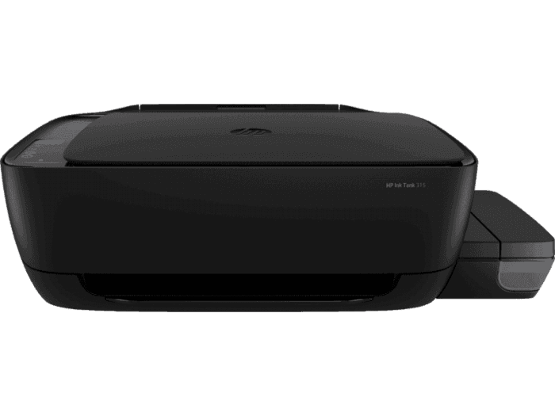 | $ 549,000.00 | Impresora Inkyet Printers | HP | Ink Tank 315 | Negro | 14 spp | 18 spp | 1.200 X 1.200 PPP | 4800 X 1200 dpi | 5.000 Paginas aprox. | 8.000 Paginas aprox. | 216 X 355 mm | HP PCL 3 GUI | China | Hi-Speed USB 2.0 | Mac y Windows | Casa y oficina | Multifuncional / Todo en uno | 525 x 310 x 158 | 4.67 Kg | Una, con capacidad para 60 hojas y/o 5 sobres | 7 Segmentos, Icono LCD | Normal hasta 21 segundos | 1200 X 1200 PPP | JPEG, TIFF, PDF, BMP, PNG. | 1_ Tanques Tinta negra. 3_ Tanques Tinta magenta, cian, Amarillo | Manual | 120 V AC 50/60 Hz | 0.07 W Apagada, 2.1 W encendida, 0.88 W en suspensión. | 1 Año
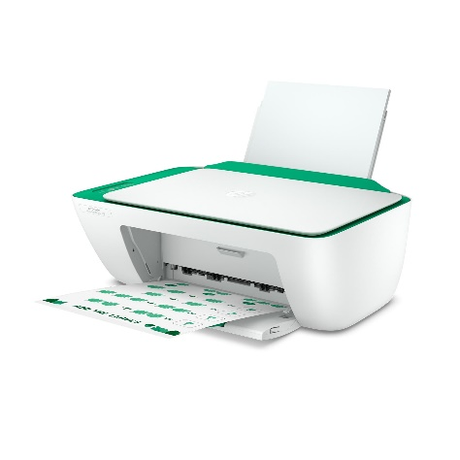 | $ 159,000.00 | Impresora Deskjet Ink Advantage | HP | 2375 (7WQ01A | BLANCO | 7.5 ppm | 5.5 ppm | 1.200 X 1.200 PPP | 4.800 X 1.200 PPP |  |  |  |  |  | USB | Windows | casa | Multifuncional | 350 x 470 x 190 |  | Una |  |  |  |  | 4 Cartuchos de tinta | Manual | 120 V AC 50/60 Hz |  | 1 año
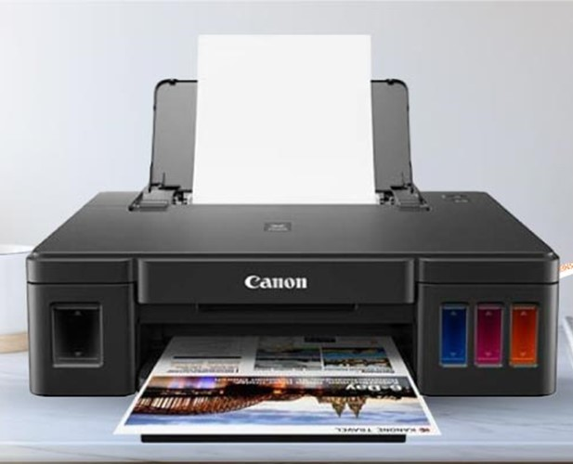 | $ 409,000.00 | Impresora Inyección de tinta | CANON | G1110 | NEGRO | 8.8 ppm | 5 ppm | 600 x 600 | 4.800 x 1.200 | 6.000 Paginas aprox. | 7.000 Paginas aprox |  |  |  | USB 2.0 | Windows | Hogar | Multifuncional | 445 x 330 x 135 |  | Automatica |  | No Scanner |  |  | 4 Tanques de tinta |  | 120 V AC 50/60 Hz |  | 1 Año
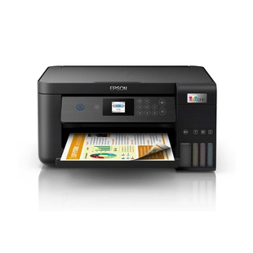 | $ 999,000.00 | Impresora de Inyección de tinta | EPSON | Ecotank L4260 | Negro | 33 ppm | 15 ppm | 5760 x 1440 dpi | 5760 x 1440 dpi | 7.500 Paginas aprox | 6.000 Paginas aprox |  |  |  | Conexión con cable, USB 2.0, Wi - Fi Direct | Smartphone, tablet o computadora, movil. | Empresarial Hogar | Multifuncional Inhalambrica, Ampliación, Impresión personalizada, sistema ADF, permite imprimir desde casa u oficina. | 380 x 350 x 190 |  | Automatica | Smart Panel |  | 1200 x 2400 dpi |  | 4 Tanques de tinta | Automatica | 120 V AC 50/60 Hz |  | 1 Año
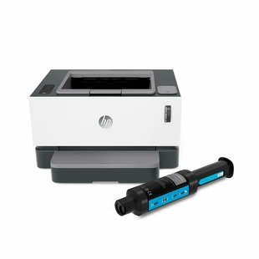 | $ 799,000.00 | Impresora Laser | HP | 1000 W Neverstop | BLANCO | 20 ppm |  | 600 x 600 dpi |  | 5.000 Paginas aprox. |  |  |  |  | Inalambrica, USB 2.0 de alta velocidad, Wifi | Windows, no compatible con Mac | Empresarial | Impresión Laser | 380 x 300 x 220 |  | Automatica | Panel de control | No Scanner |  |  | Toner | Manual | 120 V AC 50/60 Hz |  | 1 Año

